Sayfa1
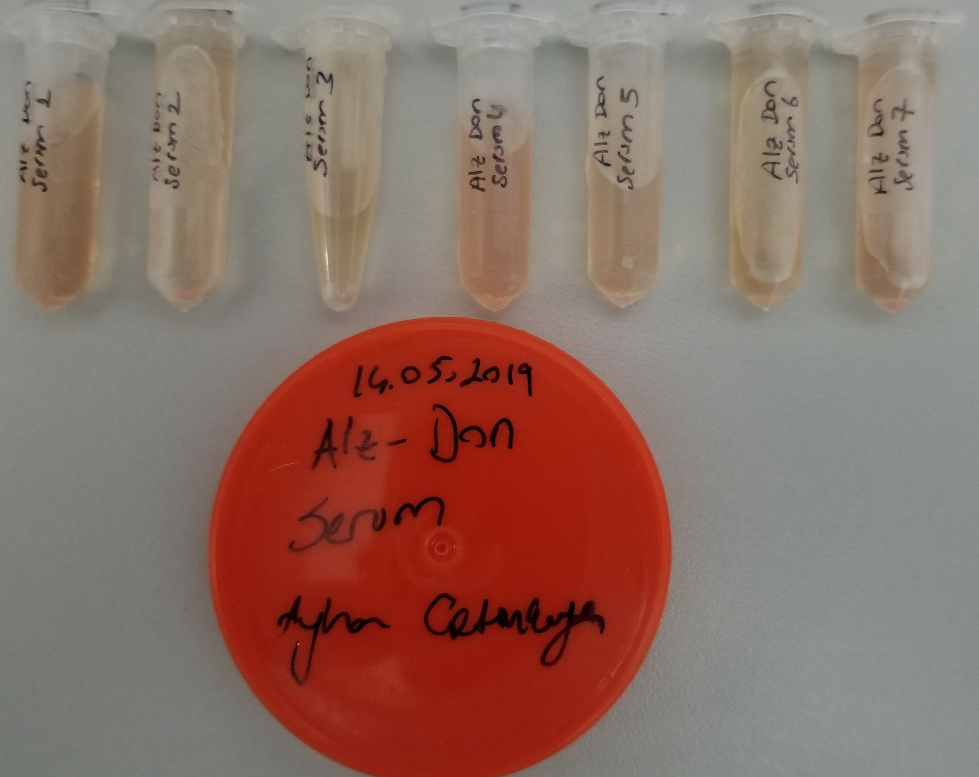
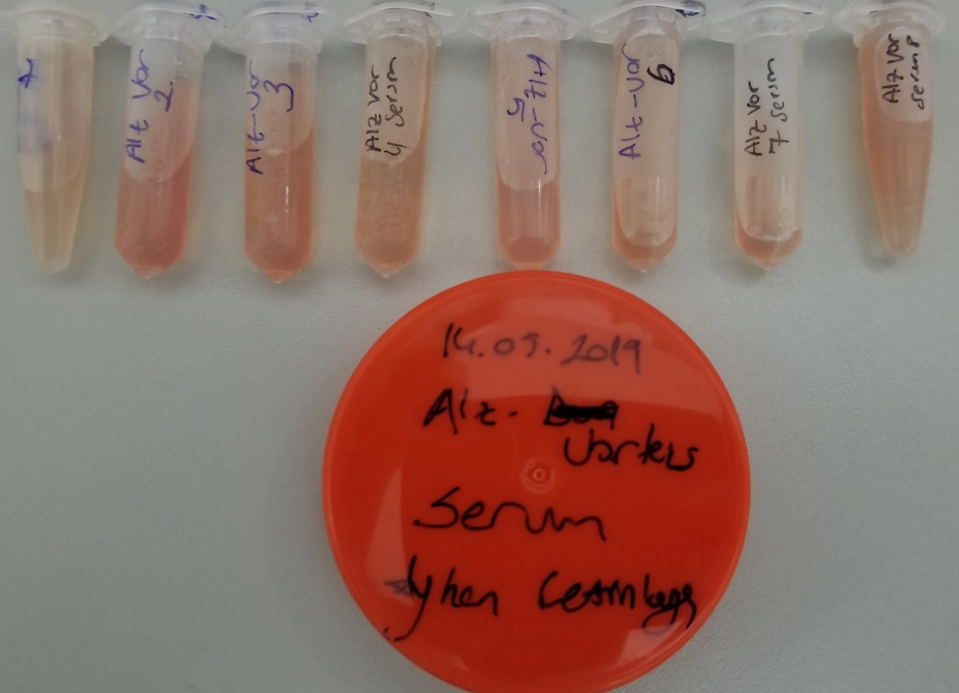
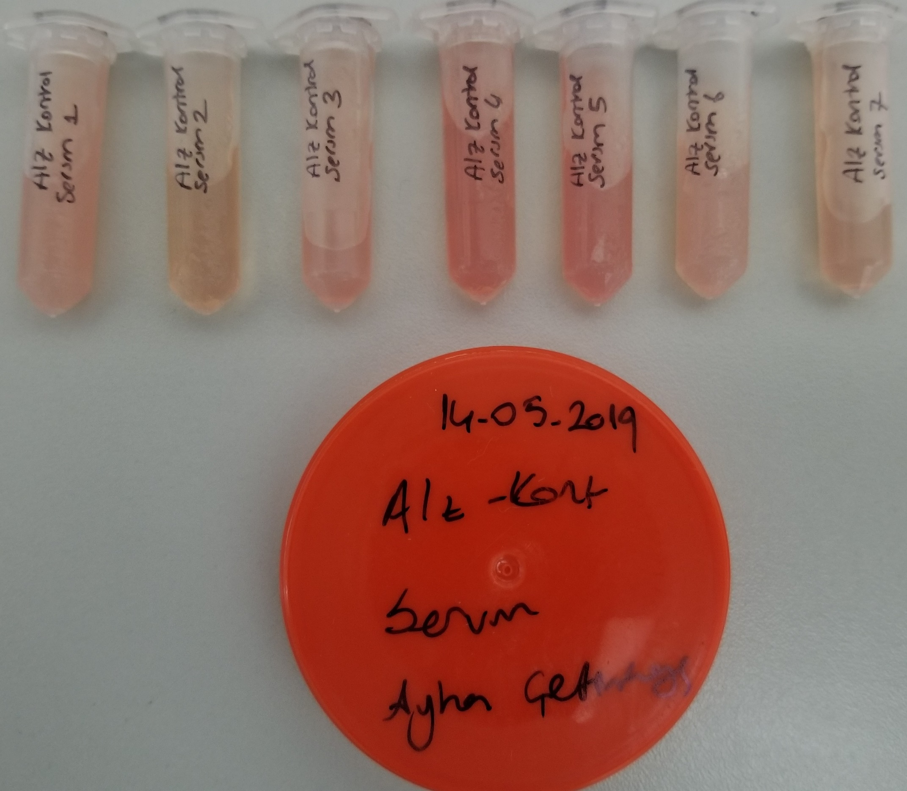
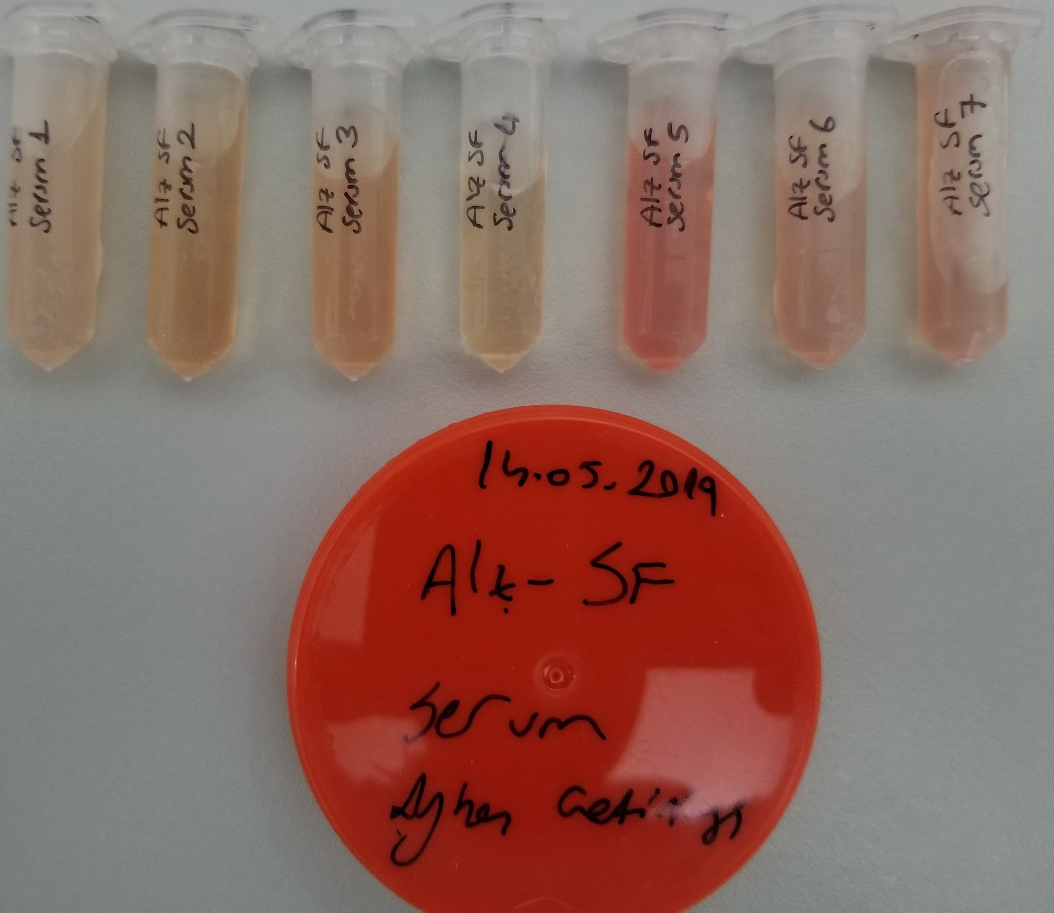
Numune Adı | TTL(µmol/L) | NTL(µmol/L) | Disülfit
ALZ-DON-1 | 378 | 124 | 127
ALZ-DON-2 | 194 | 125 | 34.5
ALZ-DON-3 | 236 | 119 | 58.5
ALZ-DON-4 | 271 | 86 | 92.5
ALZ-DON-5 | 302 | 113 | 94.5
ALZ-DON-6 | 177 | 107 | 35
ALZ-DON-7 | 220 | 112 | 54
ALZ-Verteks-1 | 394 | 152 | 121
ALZ-Verteks-2 | 394 | 151 | 121.5
ALZ-Verteks-3 | 361 | 176 | 92.5
ALZ-Verteks-4 | 324 | 143 | 90.5
ALZ-Verteks-5 | 325 | 97 | 114
ALZ-Verteks-6 | 417 | 127 | 145
ALZ-Verteks-7 | 579 | 132 | 223.5
ALZ-Verteks-8 | 332 | 167 | 82.5
ALZ-Kont-1 | 595 | 47 | 274
ALZ-Kont-2 | 491 | 132 | 179.5
ALZ-Kont-3 | 564 | 72 | 246
ALZ-Kont-4 | 671 | 153 | 259
ALZ-Kont-5 | 654 | 126 | 264
ALZ-Kont-6 | 516 | 131 | 192.5
ALZ-Kont-7 | 415 | 97 | 159
ALZ-SF-1 | 561 | 88 | 236.5
ALZ-SF-2 | 319 | 74 | 122.5
ALZ-SF-3 | 309 | 105 | 102
ALZ-SF-4 | 454 | 118 | 168
ALZ-SF-5 | 545 | 153 | 196
ALZ-SF-6 | 481 | 131 | 175
ALZ-SF-7 | 620 | 64 | 278

